Formato
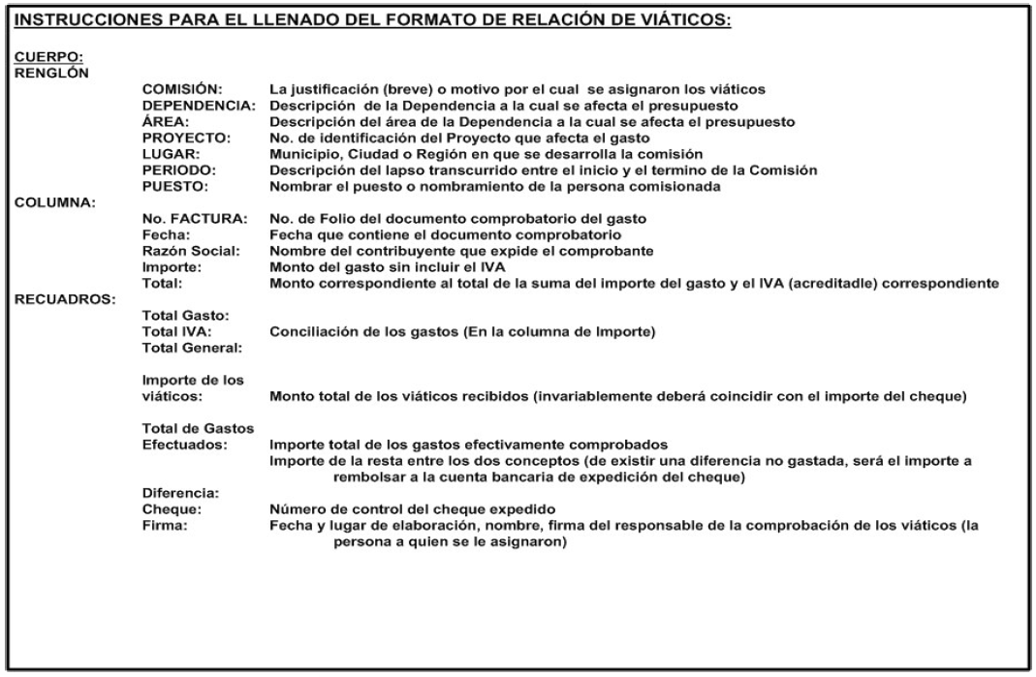
RELACIÓN DE VIÁTICOS
Comisión: |  |  |  | Dependencia: |  |  | Área: |  | Proyecto:
Lugar de la comisión: |  |  |  | Periodo de la comisión: |  |  | Puesto o nombramiento:
No. de Factura | Fecha |  | Nombre o Razón Social |  |  |  | Importe | I.V.A. |  | Total

 |  |  |  |  |  |  |  |  |  | $0.00
 |  |  |  |  |  |  |  |  |  | $0.00
 |  |  |  |  |  |  |  |  |  | $0.00
 |  |  |  |  |  |  |  |  |  | $0.00
 |  |  |  |  |  |  |  |  |  | $0.00
 |  |  |  |  |  |  |  |  |  | $0.00
 |  |  |  |  |  |  |  |  |  | $0.00
 |  |  |  |  |  |  |  |  |  | $0.00
 |  |  |  |  |  |  |  |  |  | $0.00
 |  |  |  |  |  |  |  |  |  | $0.00
 |  |  |  |  |  |  |  |  |  | $0.00
 |  |  |  |  |  |  |  |  |  | $0.00
 |  |  |  |  |  |  |  |  |  | $0.00
 |  |  |  |  |  |  |  |  |  | $0.00
 |  |  |  |  |  |  |  |  |  | $0.00
 |  |  |  |  |  |  |  |  |  | $0.00
 |  |  |  |  |  |  |  |  |  | $0.00
 |  |  | SUMA |  |  |  | $0.00 | $0.00 |  | $0.00

 |  |  | Total Gasto: |  |  |  | $0.00
 |  |  | Total I.V.A. |  |  |  | $0.00
 |  |  | Total General: |  |  |  | $0.00
Importe de los viáticos: |  |  |  |  |  |  | Cheque No:
Total de Gastos Efectuados: |  |  |  |  |  | $0.00
Diferencia a Reembolsar: |  |  |  |  |  | $0.00

 |  | En |  | , Jalisco, a | de |  | de 20

 |  | Nombre y firma del responsable de la comprobación

